关系图
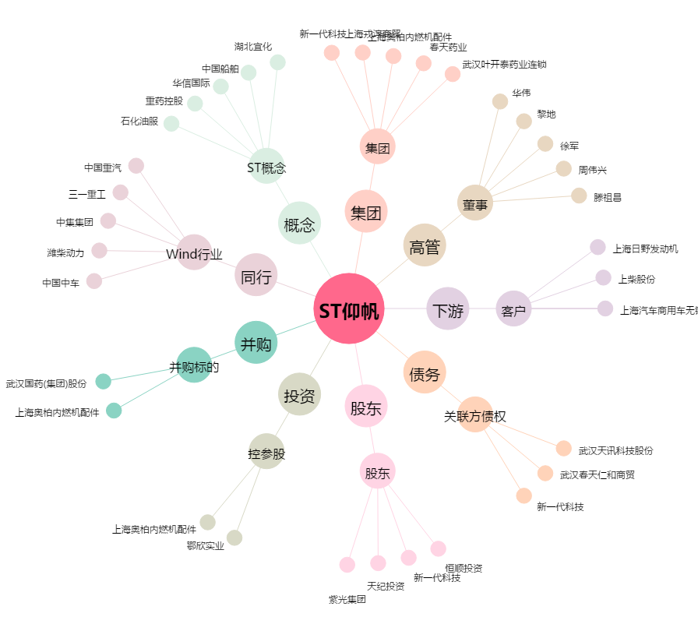
ST仰帆[600421.SH] - 关系概览图

